MARZO
 | Articulo 8, fracción VI, inciso n) Las estadísticas que generen en cumplimiento de sus facultades, competencias o funciones con la mayor desagregación posible
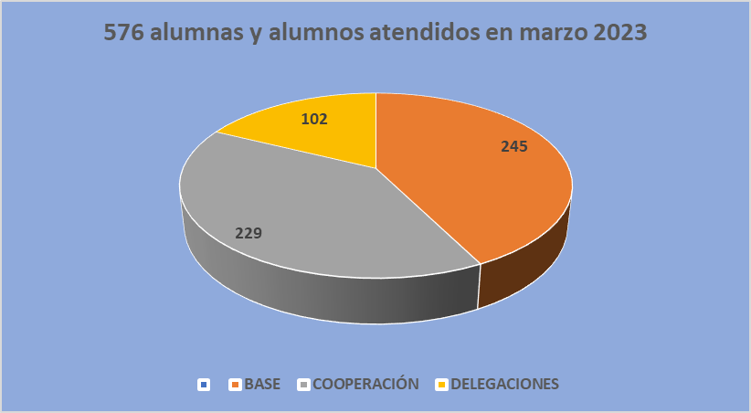

 |  | 0

